Deltagarförteckning
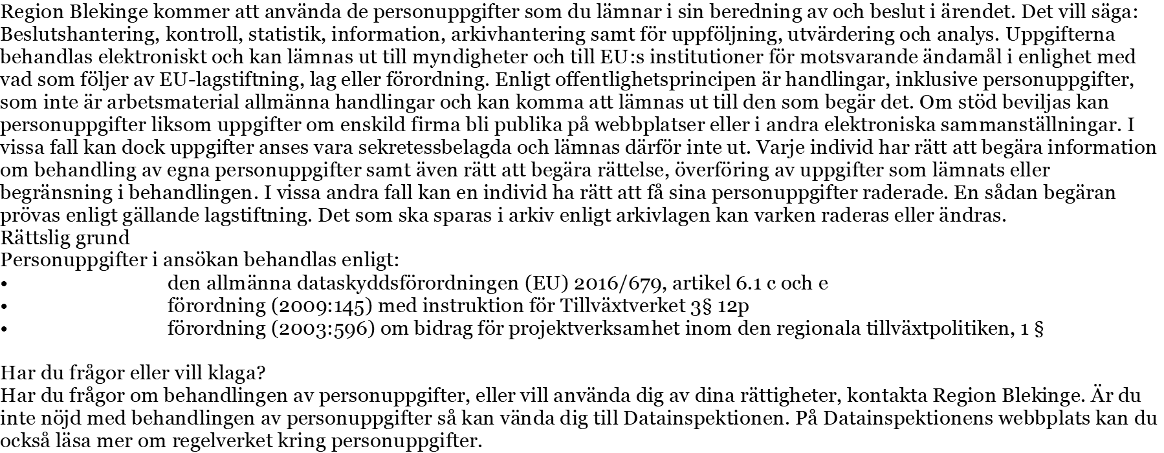
Deltagarförteckning

Projektnamn:

Aktivitet/evenemang:

Namn | Företag/Organisation | Datum | Antal timmar | Summa
 |  |  |  | 0
 |  |  |  | 0
 |  |  |  | 0
 |  |  |  | 0
 |  |  |  | 0
 |  |  |  | 0
 |  |  |  | 0
 |  |  |  | 0
 |  |  |  | 0
 |  |  |  | 0
 |  |  |  | 0
 |  |  |  | 0
 |  |  |  | 0
 |  |  |  | 0
 |  |  |  | 0
 |  |  |  | 0
 |  |  |  | 0
 |  |  |  | 0
Summa |  |  |  | 0
Deltagarförteckningen ska skickas in i PDF-format (ej scannad) via e-post till: projektkontoret@regionblekinge.se

